2025 - Growth
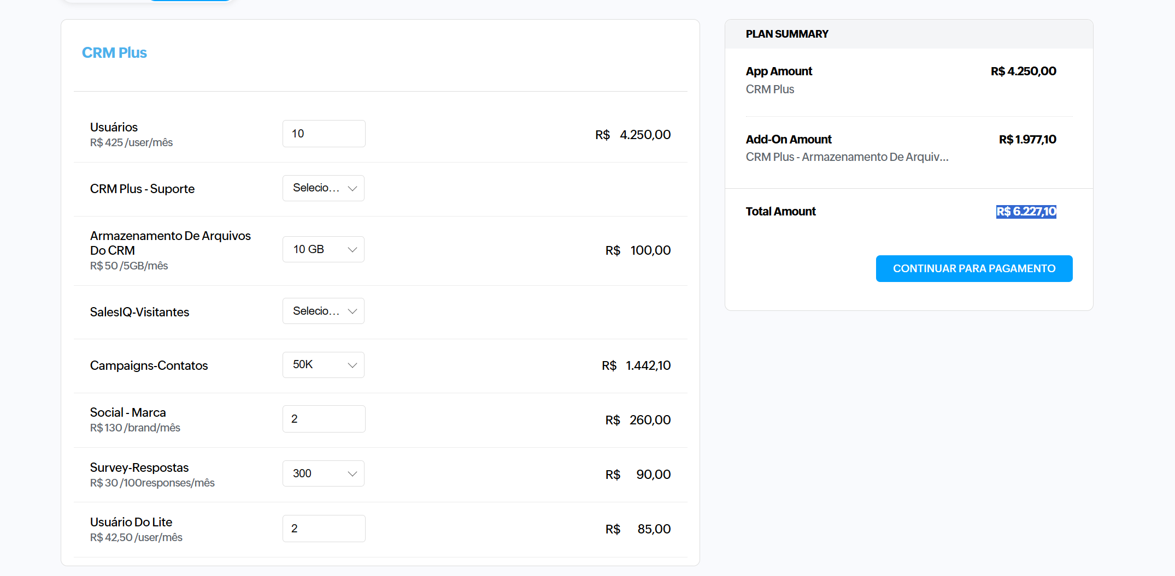
 |  |  |  |  |  |  | 2025-01-01 | 2025-02-02 | 2025-03-03 | 2025-04-04 | 2025-05-05 | 2025-06-06 | 2025-07-07 | 2025-08-08 | 2025-09-09 | 2025-10-10 | 2025-11-11 | 2025-12-12 | TOTAL
PROJETOS 2025 | Categoria | Tipo | Centro de Custos | Marca | Pilares | Fixo/Variável
CRM | Ferramenta | CRM | 10220 | WAAW | WAP | Branding | Variável |  | R$ 2,500.00 | R$ 2,500.00 | R$ 2,500.00 | R$ 2,500.00 | R$ 8,000.00 | R$ 8,000.00 | R$ 8,000.00 | R$ 8,000.00 | R$ 8,000.00 | R$ 8,000.00 | R$ 8,000.00
Curso e treinamento | Profissionalização | Curso | 10220 | WAAW | WAP | Performance | Variável
Viagens | Viagens | Viagens | 10220 | WAAW | WAP | Manutenção da Marca | Variável
Consultoria | Consultoria | Consultoria | 10220 | WAAW | WAP | Performance | Variável

TOTAL |  |  |  |  |  |  | R$ - | R$ 2,500.00 | R$ 2,500.00 | R$ 2,500.00 | R$ 2,500.00 | R$ 8,000.00 | R$ 8,000.00 | R$ 8,000.00 | R$ 8,000.00 | R$ 8,000.00 | R$ 8,000.00 | R$ 8,000.00 | R$ 66,000.00

CUSTOS FIXOS

TOTAL |  |  |  |  |  |  | R$ - | R$ - | R$ - | R$ - | R$ - | R$ - | R$ - | R$ - | R$ - | R$ - | R$ - | R$ - | R$ -

CARTÃO DE CRÉDITO
CHATGPT (8 Acessos) | Ferramenta | IA | 10220 | WAAW | WAP | Performance | FIXO | R$ 1,680.00 | R$ 1,680.00 | R$ 1,680.00 | R$ 1,680.00 | R$ 1,680.00 | R$ 1,680.00 | R$ 1,680.00 | R$ 1,680.00 | R$ 1,680.00 | R$ 1,680.00 | R$ 1,680.00 | R$ 1,680.00
IA HEADOFFICE (1 Acesso) | Ferramenta | IA | 10220 | WAAW | WAP | Performance | FIXO | R$ 1,000.00 | R$ 1,000.00 | R$ 1,000.00 | R$ 1,000.00 | R$ 1,000.00 | R$ 1,000.00 | R$ 1,000.00 | R$ 1,000.00 | R$ 1,000.00 | R$ 1,000.00 | R$ 1,000.00 | R$ 1,000.00
IA HEADOFFICE ( SETUP) | Ferramenta | IA | 10220 | WAAW | WAP | Performance | FIXO | R$ 3,100.00

TOTAL |  |  |  |  |  |  | R$ 5,780.00 | R$ 2,680.00 | R$ 2,680.00 | R$ 2,680.00 | R$ 2,680.00 | R$ 2,680.00 | R$ 2,680.00 | R$ 2,680.00 | R$ 2,680.00 | R$ 2,680.00 | R$ 2,680.00 | R$ 2,680.00 | R$ 35,260.00

 |  |  |  |  |  | TOTAL | R$ 5,780.00 | R$ 5,180.00 | R$ 5,180.00 | R$ 5,180.00 | R$ 5,180.00 | R$ 10,680.00 | R$ 10,680.00 | R$ 10,680.00 | R$ 10,680.00 | R$ 10,680.00 | R$ 10,680.00 | R$ 10,680.00 | R$ 101,260.00

